目次
handywedge
開発環境構築ガイド

目次

 | 1. はじめに
 |  | 1.1 目的
 |  | 1.2 構築環境

 | 2. フレームワーク（handywedge）環境構築
 |  | 2.1 Eclipseインストール
 |  |  | (1) Eclipse dmgファイル ダウンロード
 |  |  | (2) Eclipseインストール
 |  |  | (3) Eclipse起動
 |  | 2.2 Git設定
 |  |  | (1) 「Git」パースペクティブを開く
 |  |  | (2) Git リポジトリーの複製 ～リポジトリー・ソースの選択～
 |  |  | (3) Git リポジトリーの複製 ～ソース Git リポジトリー～
 |  |  | (4) Git リポジトリーの複製 ～ブランチ選択～
 |  |  | (5) Git リポジトリーの複製 ～ローカル宛先～
 |  | 2.3 プラグインインストール
 |  |  | (1) Lombok インストール
 |  |  | (2) ERMaster インストール
 |  | 2.4 FW Jarファイル作成
 |  |  | (1) 公開リポジトリに無い依存ライブラリをインストール
 |  |  | (2) FW Jarファイル作成

 | 3. テストアプリ環境構築
 |  | 3.1 データベースインストール
 |  |  | (1) PostgreSQL dmgファイル ダウンロード
 |  |  | (2) PostgreSQLインストール
 |  | 3.2 データベース環境構築
 |  |  | (1) データベース構築
 |  |  | (2) FWテーブル作成
 |  |  | (3) テストアプリケーションテーブル作成
 |  | 3.3 各種設定
 |  |  | (1) ログ出力設定
 |  |  | (2) DB接続設定
 |  |  | (3) サーバー設定
 |  | 3.4 テストアプリ起動
 |  |  | (1) テストアプリケーションWarファイル作成
 |  |  | (2) サーバー起動
 |  |  | (3) テストアプリケーションログイン

2.1
文書名 |  |  |  |  |  |  | 区分名 |  |  | カテゴリ名 | 作成日
handywedge 開発環境構築ガイド |  |  |  |  |  | 2.1 | フレームワーク（handywedge）環境構築 |  |  | Eclipseインストール | 2017-07-31
 |  |  |  |  |  |  |  |  |  |  | 更新日
 |  |  |  |  |  |  |  |  |  |  | -

 | 2.1 Eclipseインストール

 |  | (1) Eclipse dmgファイル ダウンロード
 |  |  | 以下URLよりMac版をダウンロードします

 |  |  | URL | ： | http://mergedoc.osdn.jp/
 |  |  | バージョン | ： | Eclipse 4.7 Oxygen 0（Pleiades All in One 4.7.0.v20170628 ）
 |  |  | エディション | ： | Mac 64bit Java Full Edition
 |  |  | ※ Mac版インストーラーは、4.6 Neon 以降対応
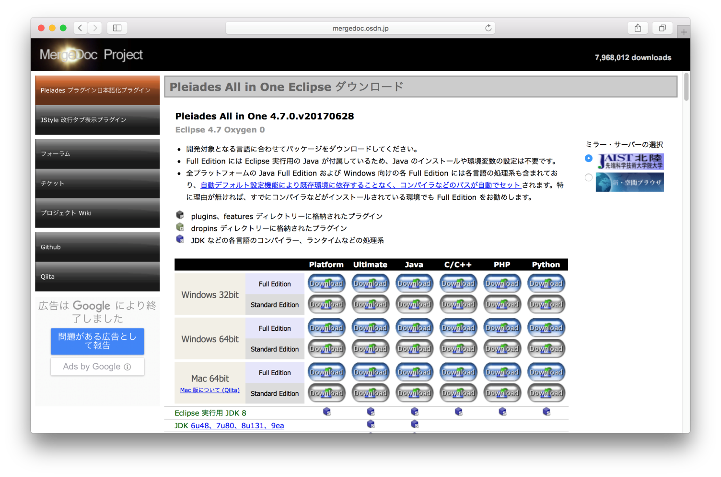

 |  | (2) Eclipseインストール
 |  |  | dmgファイルを開き（クリック）、ドラッグ＆ドロップしインストールします

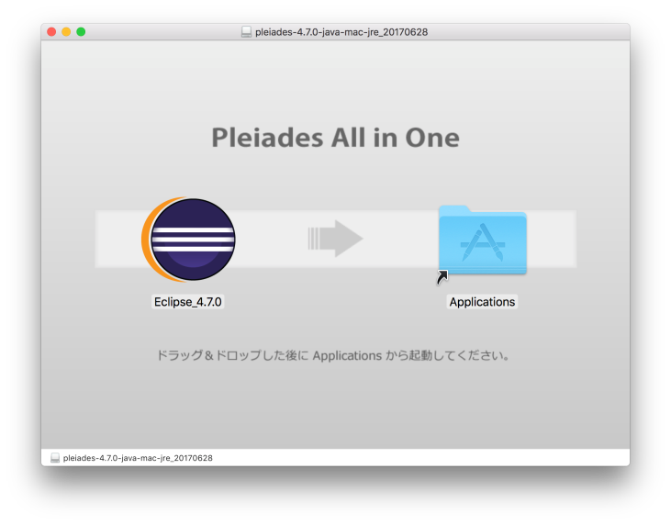

 |  | (3) Eclipse起動
 |  |  | ”アプリケーション”より Eclipseを選択し開きます

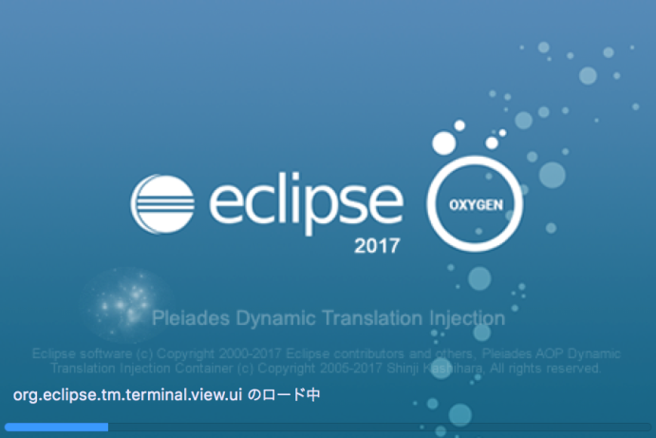
 |  |  |  |  |  |  |  | Memo
 |  |  |  |  |  |  |  |  | 初回起動時に「開発元が未確認のため開けません」と警告が
 |  |  |  |  |  |  |  |  | 表示される場合は、[control] キーを押しながら開くことで
 |  |  |  |  |  |  |  |  | 起動できます

2.2
文書名 |  |  |  |  | 区分名 |  |  |  | カテゴリ名 |  |  | 作成日
handywedge 開発環境構築ガイド |  |  |  | 2.2 | フレームワーク（handywedge）環境構築 |  |  |  | Git設定 |  |  | 2017-07-31
 |  |  |  |  |  |  |  |  |  |  |  | 更新日
 |  |  |  |  |  |  |  |  |  |  |  | -

 | 2.2 Git設定

 |  | (1) 「Git」パースペクティブを開く |  |  |  |  |  |  |  | Memo
 |  |  | 「Git リポジトリー」ビューより以下のアイコン（赤枠）、 |  |  |  |  |  |  |  | 公開リポジトリよりフレームワーク（handywedge）、
 |  |  | もしくはビュー内表示の「Git リポジトリーを複製し、このビューへ追加」を選択 |  |  |  |  |  |  |  | 及び、テストアプリのソースを取得する

 |  | (2) Git リポジトリーの複製 ～リポジトリー・ソースの選択～
 |  |  | 「リポジトリー・ソースの選択」画面より、「URI の複製」を選択、[次へ]ボタンを押下

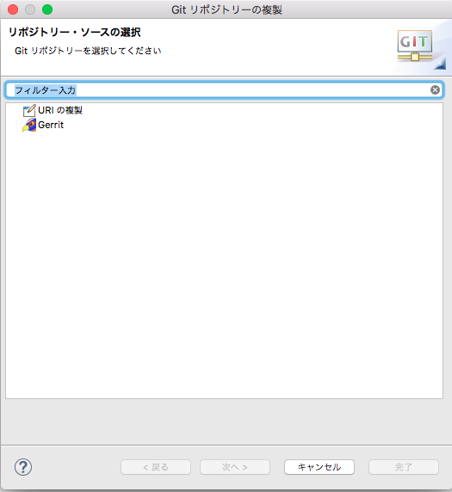

 |  | (3) Git リポジトリーの複製 ～ソース Git リポジトリー～
 |  |  | 右記”入力値”を入力後、[次へ]ボタンを押下

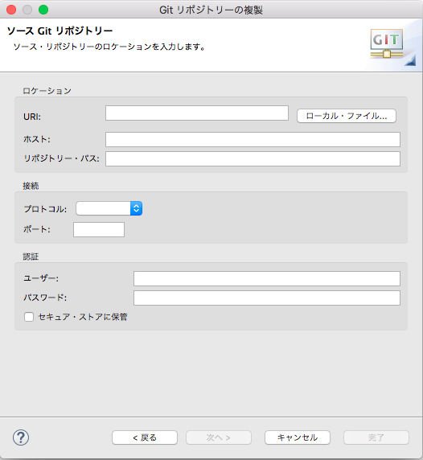
 |  |  |  |  |  | ■入力値
 |  |  |  |  |  |  | ロケーション
 |  |  |  |  |  |  |  | URI |  | ： | https://github.com/cstudioteam/handywedge
 |  |  |  |  |  |  |  | ホスト |  | ： | （初期値）”URI”入力後自動入力
 |  |  |  |  |  |  |  | リポジトリ―・パス |  | ： | （初期値）”URI”入力後自動入力
 |  |  |  |  |  |  | 接続
 |  |  |  |  |  |  |  | プロトコル |  | ： | （初期値）
 |  |  |  |  |  |  |  | ポート |  | ： | （初期値）
 |  |  |  |  |  |  | 認証
 |  |  |  |  |  |  |  | ユーザー |  | ： | （初期値）
 |  |  |  |  |  |  |  | パスワード |  | ： | （初期値）
 |  |  |  |  |  |  |  | セキュア・ストアに保管 |  | ： | （初期値）

 |  | (4) Git リポジトリーの複製 ～ブランチ選択～
 |  |  | 複数のブランチリストが表示された場合、通常は「master」を選択、[次へ]ボタンを押下

 |  | (5) Git リポジトリーの複製 ～ローカル宛先～
 |  |  | 環境に応じ設定する（基本的に初期値）
 |  |  | 「クローン終了後、すべての既存 Eclipse プロジェクトをインポート」にチェックを入れ、[完了]ボタンを押下

 |  |  | 「Java」パースペクティブにてプロジェクトがインポートされたことを確認
 |  |  | ※ 当該時点では必要なプラグインが未インストールの為、「問題」ビューにエラーが多数表示されます

2.3
文書名 |  |  |  |  |  |  |  |  | 区分名 |  |  | カテゴリ名 |  |  |  |  | 作成日
handywedge 開発環境構築ガイド |  |  |  |  |  |  |  | 2.3 | フレームワーク（handywedge）環境構築 |  |  | プラグインインストール |  |  |  |  | 2017-07-31
 |  |  |  |  |  |  |  |  |  |  |  |  |  |  |  |  | 更新日
 |  |  |  |  |  |  |  |  |  |  |  |  |  |  |  |  | -

 | 2.3 プラグインインストール

 |  | (1) Lombok インストール
 |  |  | 1) Lombok ダウンロード
 |  |  |  | 以下URLより lombok.jar をダウンロードします

 |  |  |  | URL |  | ： | https://projectlombok.org/

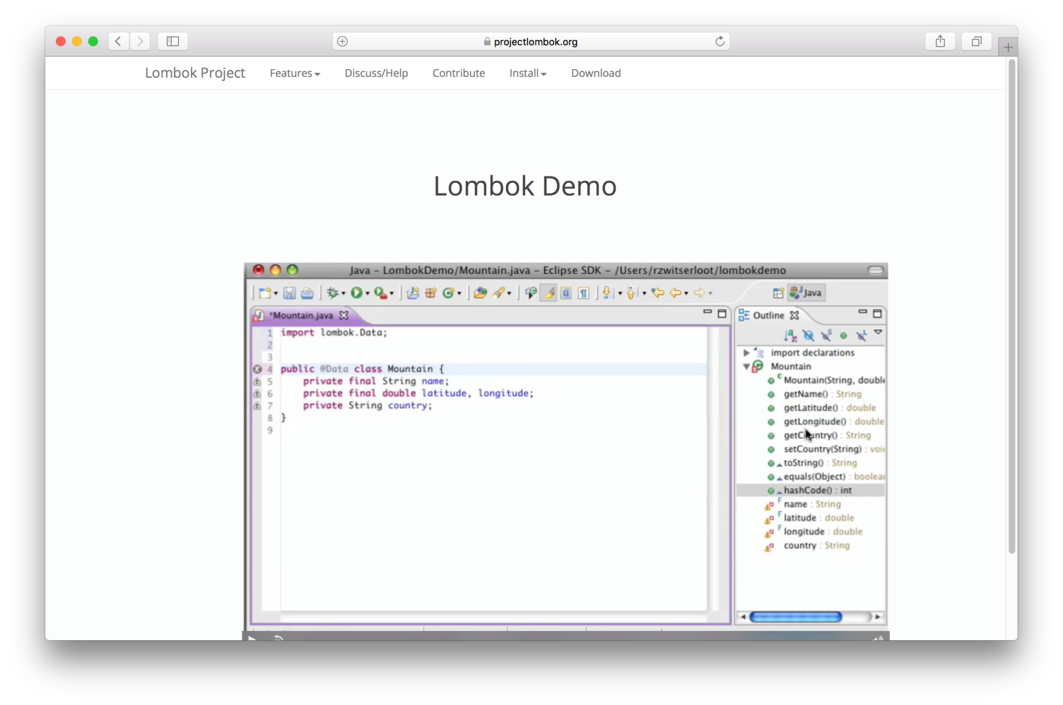

 |  |  | 2) Jar ファイル配置
 |  |  |  | lombok.jar を以下に配置します

 |  |  |  | 配置先 |  |  | ： | ＜eclipseインストールディレクトリ＞/Contents/MacOS
 |  |  |  | 対象リソース |  |  | ： | lombok.jar

 |  |  | 3) ini ファイル編集
 |  |  |  | eclipse.ini ファイルを以下の通り編集します

 |  |  |  | 配置先 |  |  | ： | ＜eclipseインストールディレクトリ＞/Contents/Eclipse
 |  |  |  | 対象リソース |  |  | ： | eclipse.ini

 |  |  |  | [eclipse.ini] 最終行に以下を追加

 |  |  |  |  | -Xbootclasspath/a:lombok.jar
 |  |  |  |  | -javaagent:lombok.jar

 |  | (2) ERMaster インストール
 |  |  | 1) 新規ソフトウェアのインストール
 |  |  |  | Eclipseメニューより、
 |  |  |  |  | ヘルプ ＞ 新規ソフトウェアのインストール
 |  |  |  | を選択

 |  |  | 2) インストール ～使用可能なソフトウェア～
 |  |  |  | 右記”入力値”を入力後、[追加]ボタンを押下

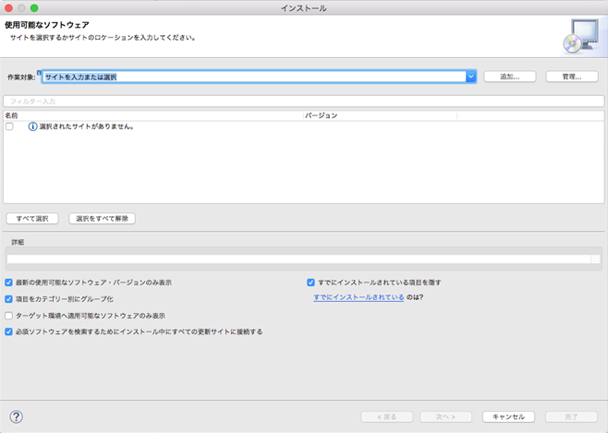
 |  |  |  |  |  |  |  |  |  | ■入力値
 |  |  |  |  |  |  |  |  |  |  | 作業対象 |  | ： | http://ermaster.sourceforge.net/update-site/

 |  |  | 3) インストール ～リポジトリーの追加～
 |  |  |  | 下記 項目”名前”に判別し易い名称を入力後、[OK]ボタンを押下

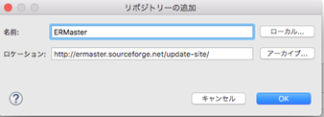

 |  |  | 4) インストール ～使用可能なソフトウェア～２
 |  |  |  | リストに表示された「ERMaster」にチェックを入れ、[次へ]ボタンを押下
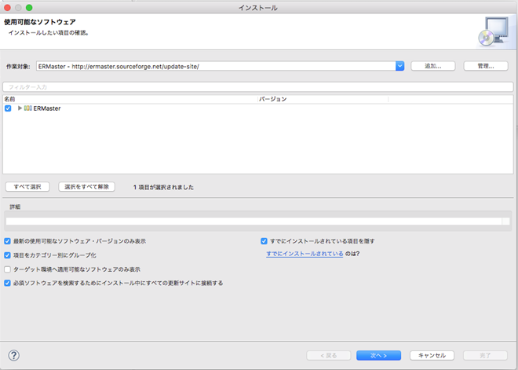

 |  |  | 5) インストール ～インストール詳細～
 |  |  |  | （何もせず）[次へ]ボタンを押下

 |  |  | 6) インストール ～ライセンスのレビュー～
 |  |  |  | 「使用条件の条項に同意します」を選択し、[完了]ボタンを押下
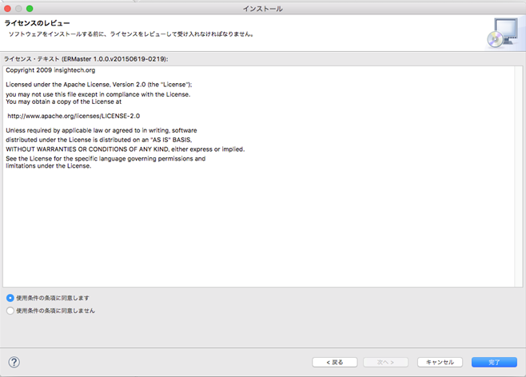
 |  |  |  |  |  |  |  |  |  |  |  |  |  |  | Memo
 |  |  |  |  |  |  |  |  |  |  |  |  |  |  |  | インストールが完了するとEclipseの
 |  |  |  |  |  |  |  |  |  |  |  |  |  |  |  | 再起動を求められます。
 |  |  |  |  |  |  |  |  |  |  |  |  |  |  |  | インストール直後はプラグインが
 |  |  |  |  |  |  |  |  |  |  |  |  |  |  |  | 有効になっていない為、再起動を
 |  |  |  |  |  |  |  |  |  |  |  |  |  |  |  | 選択してください

2.4
文書名 |  |  |  |  |  |  |  | 区分名 | カテゴリ名 |  |  |  |  |  | 作成日
handywedge 開発環境構築ガイド |  |  |  |  |  |  | 2.4 | フレームワーク（handywedge）環境構築 | FW Jarファイル作成 |  |  |  |  |  | 2017-07-31
 |  |  |  |  |  |  |  |  |  |  |  |  |  |  | 更新日
 |  |  |  |  |  |  |  |  |  |  |  |  |  |  | -

 | 2.4 FW Jarファイル作成

 |  | (1) 公開リポジトリに無い依存ライブラリをインストール
 |  |  | 1) iTextAsian.jar ダウンロード
 |  |  |  | 以下URLより iTextAsian.jar をダウンロードします

 |  |  |  | URL | ： | http://sourceforge.net/p/itext/code/HEAD/tree/tags/iText_2_1_7/lib/

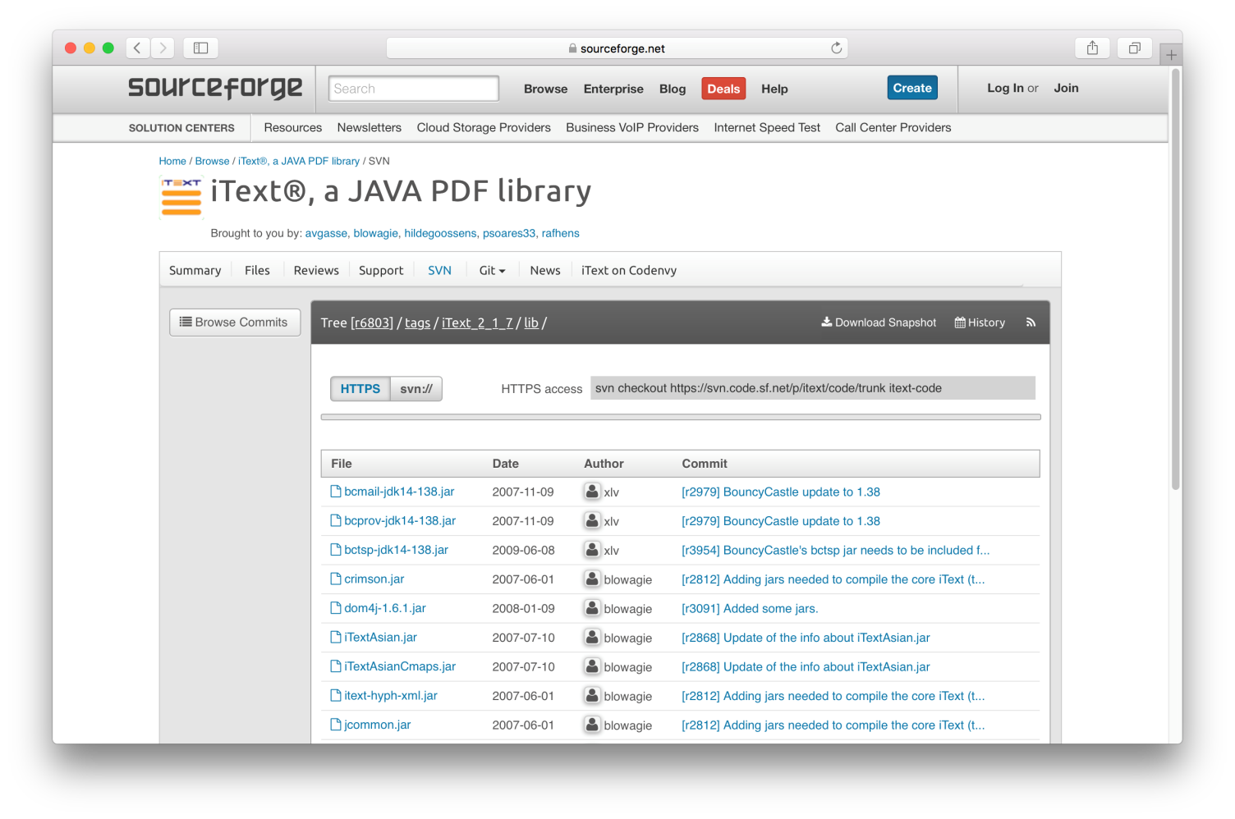

 |  |  | 2) Jar ファイル配置
 |  |  |  | iTextAsian.jar を以下に配置します

 |  |  |  | 配置先 |  | ： | （Eclipseプロジェクト）handywedge-dependencies-report
 |  |  |  | 対象リソース |  | ： | iTextAsian.jar

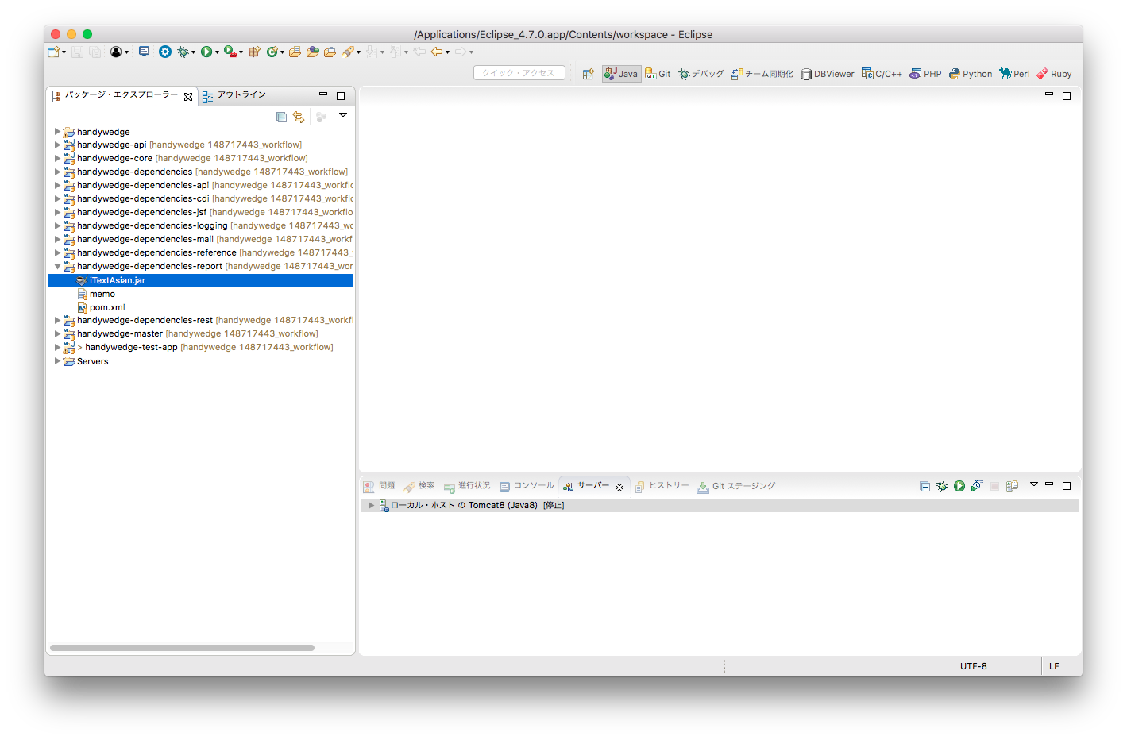

 |  |  | 3) Maven ビルド ～実行構成～
 |  |  |  | Eclipseメニューより、 実行 ＞ 実行構成 を選択
 |  |  |  | 実行構成の左メニューより「Maven ビルド」を選択し、右クリック「新規」を押下
 |  |  |  | 右記”入力値”を入力後、[適用]ボタンを押下

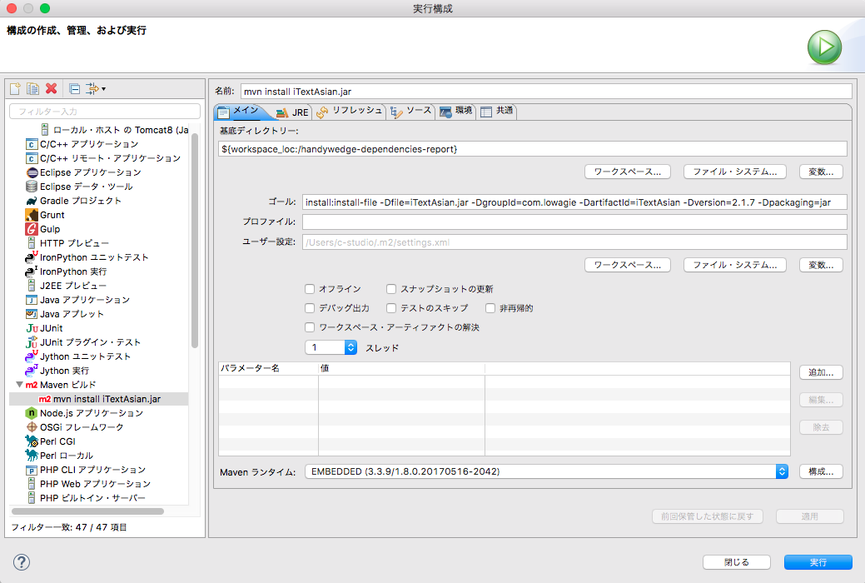
 |  |  |  |  |  |  |  |  |  | ■入力値
 |  |  |  |  |  |  |  |  |  |  | 名前
 |  |  |  |  |  |  |  |  |  |  |  | （なんでもよい）

 |  |  |  |  |  |  |  |  |  |  | 規定ディレクトリ
 |  |  |  |  |  |  |  |  |  |  |  | 項目下に配置「ワークスペース…」ボタンを押下し、
 |  |  |  |  |  |  |  |  |  |  |  | 「handywedge-dependencies-report」プロジェクトを選択

 |  |  |  |  |  |  |  |  |  |  | ゴール
 |  |  |  |  |  |  |  |  |  |  |  | install:install-file -Dfile=iTextAsian.jar -DgroupId=com.lowagie -DartifactId=iTextAsian -Dversion=2.1.7 -Dpackaging=jar

 |  |  |  |  |  |  |  |  |  |  |  | ※ 上記を1行で入力すること

 |  |  | 4) Maven ビルド ～実行～
 |  |  |  | 同画面上にて「実行」ボタン押下

 |  |  |  | 「コンソール」ビューに「BUILD SUCCESS」が表示されることを確認

 |  | (2) FW Jarファイル作成
 |  |  | 1) Maven ビルド ～依存ライブラリ～ |  |  |  |  |  |  |  |  |  | Memo
 |  |  |  | Eclipseプロジェクト「/handywedge-dependencies」を選択し、「実行」ボタン（下図赤枠）にフォーカス |  |  |  |  |  |  |  |  |  | 本手順開始前に、「問題」ビューにエラーが表示されていないことを確認してください。 プラグインインストール後にエラーが消えない場合は、Eclipseメニューより、 プロジェクト＞クリーン を選択し、再ビルドすることでエラーが消えます。
 |  |  |  | 実行 ＞ Maven install を選択

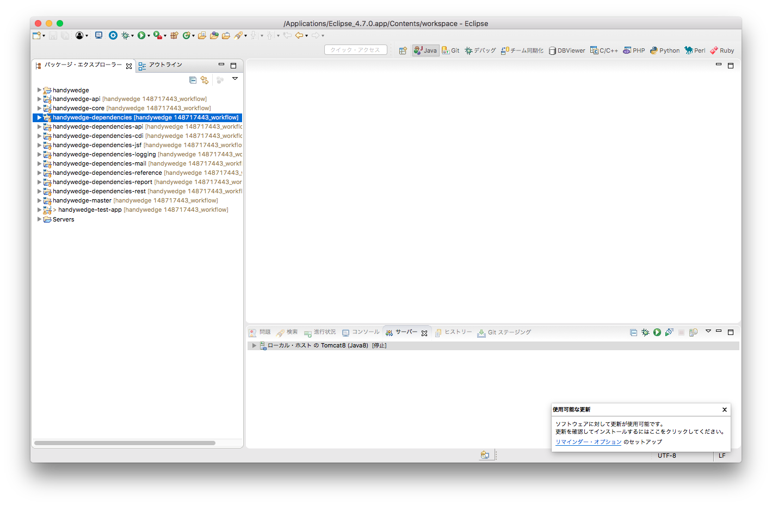
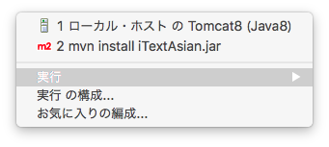

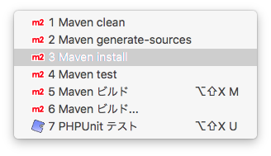

 |  |  |  | 「コンソール」ビューに「BUILD SUCCESS」が表示されることを確認

 |  |  | 2) Maven ビルド ～フレームワーク（handywedge）～
 |  |  |  | Eclipseプロジェクト「/handywedge-master」を選択し、「実行」ボタン（下図赤枠）にフォーカス
 |  |  |  | 実行 ＞ Maven install を選択

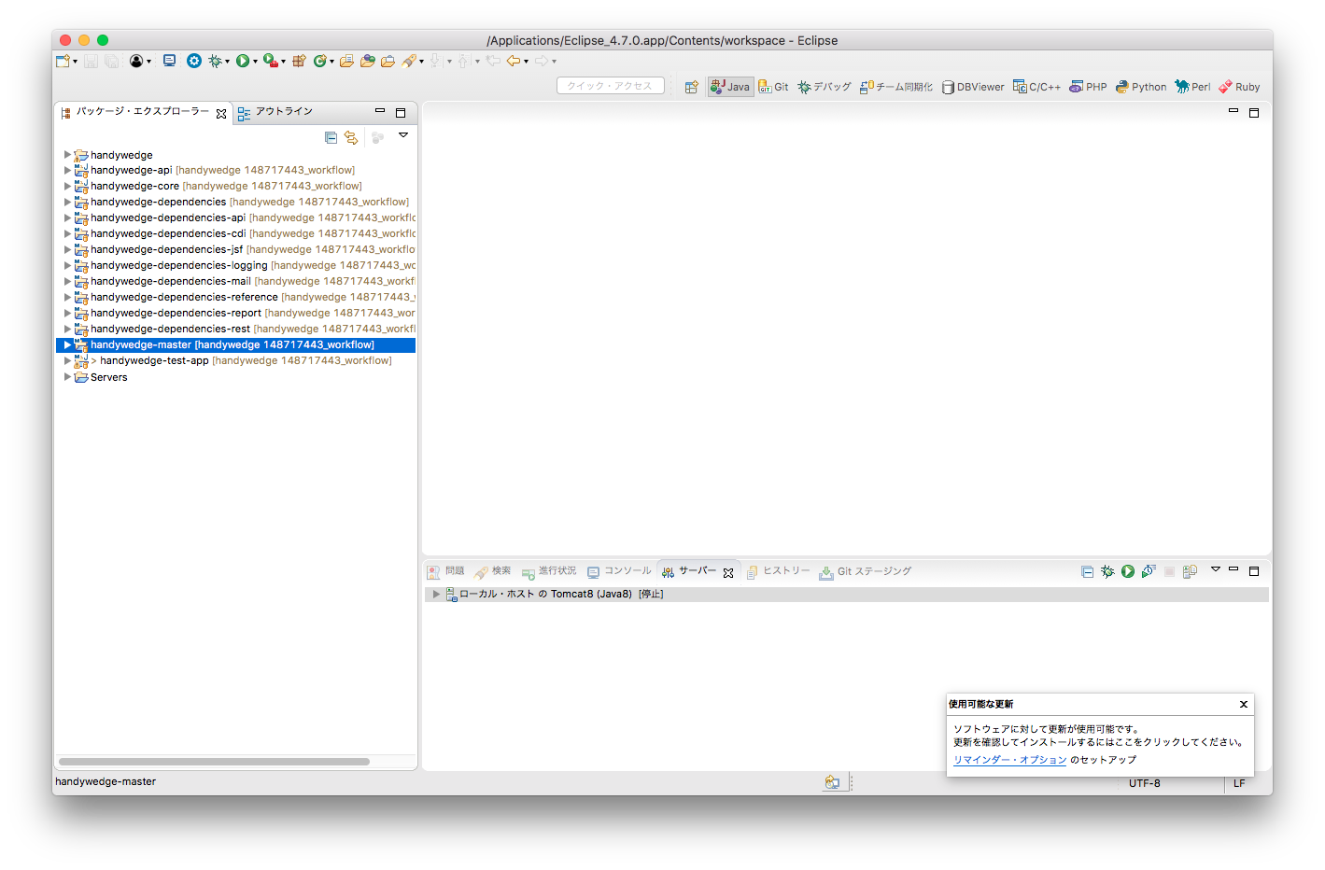

 |  |  |  | 「コンソール」ビューに「BUILD SUCCESS」が表示されることを確認

3.1
文書名 |  |  |  |  |  |  | 区分名 |  |  | カテゴリ名 | 作成日
handywedge 開発環境構築ガイド |  |  |  |  |  | 3.1 | テストアプリ環境構築 |  |  | データベースインストール | 2017-07-31
 |  |  |  |  |  |  |  |  |  |  | 更新日
 |  |  |  |  |  |  |  |  |  |  | -

 | 3.1 データベースインストール

 |  | (1) PostgreSQL dmgファイル ダウンロード
 |  |  | 以下URLよりMac版をダウンロードします

 |  |  | URL | ： | https://www.postgresql.org/download/macosx/
 |  |  | バージョン | ： | PostgreSQL 9.6.3

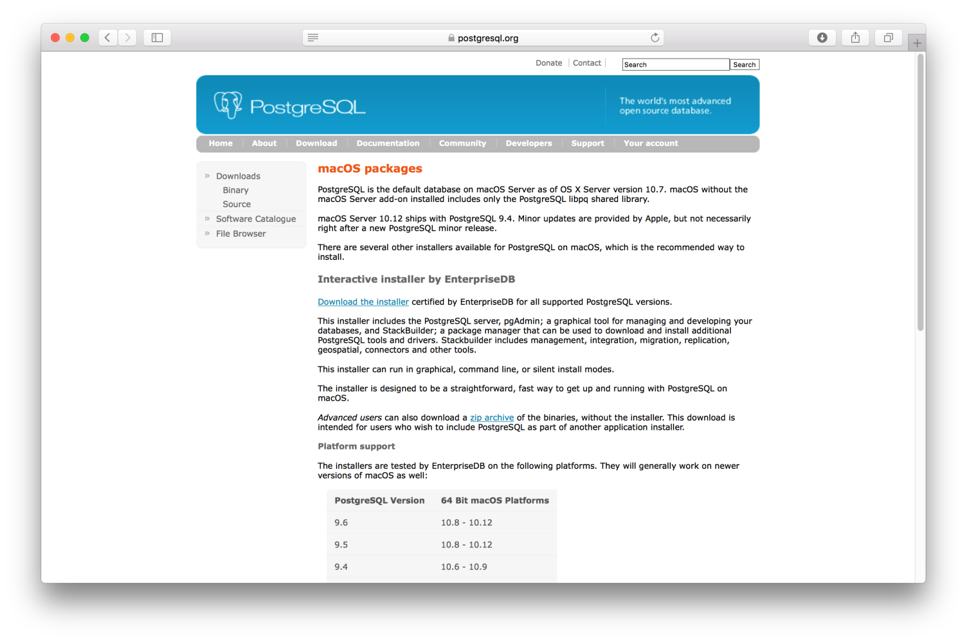

 |  | (2) PostgreSQLインストール
 |  |  | dmgファイルを開き（クリック）、postfresql-9.6.3-2-osx をクリックします
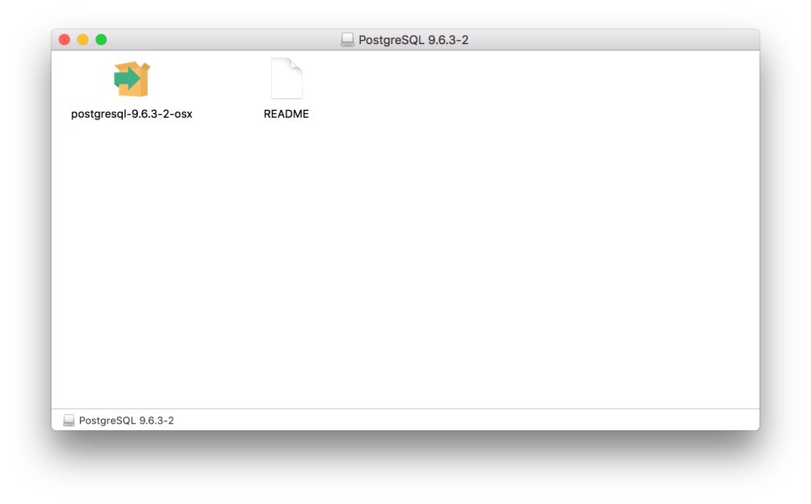

 |  |  | セットアップウィザードが起動されるので、「Next >」ボタンを押下しインストールします（以後画面遷移しますが、「Next >」ボタンで完了まで実施）
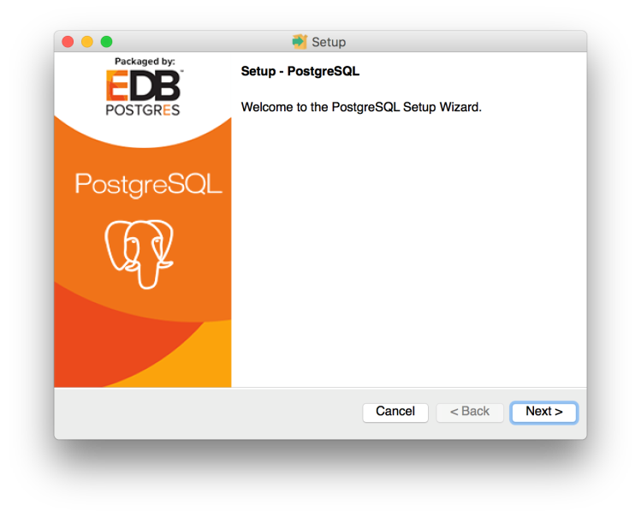
 |  |  |  |  |  |  |  | Memo
 |  |  |  |  |  |  |  |  | スーパーユーザー「postgres」のパスワードは管理ください（インストール中に設定）

 |  |  |  |  |  |  |  |  | インストール最後の画面（「Finish」ボタン表示の画面）では、「Stack Builder …」のチェックボックスが表示されます。

 |  |  |  |  |  |  |  |  | チェックを入れ「Finish」ボタンを押下するとドライバーなどの追加アプリケーションのインストールが可能です。必要に応じインストールしてください。（本手順では不要です）

3.2
文書名 |  |  |  |  |  |  |  |  |  |  | 区分名 |  |  |  | カテゴリ名 |  |  | 作成日
handywedge 開発環境構築ガイド |  |  |  |  |  |  |  | 3.2 |  |  | テストアプリ環境構築 |  |  |  | データベース環境構築 |  |  | 2017-07-31
 |  |  |  |  |  |  |  |  |  |  |  |  |  |  |  |  |  | 更新日
 |  |  |  |  |  |  |  |  |  |  |  |  |  |  |  |  |  | -

 | 3.2 データベース環境構築

 |  | (1) データベース構築
 |  |  | 1) 初期データベース[postgres]ログイン
 |  |  |  | ”アプリケーション”より [SQL Shell (psql)] を選択し開きます
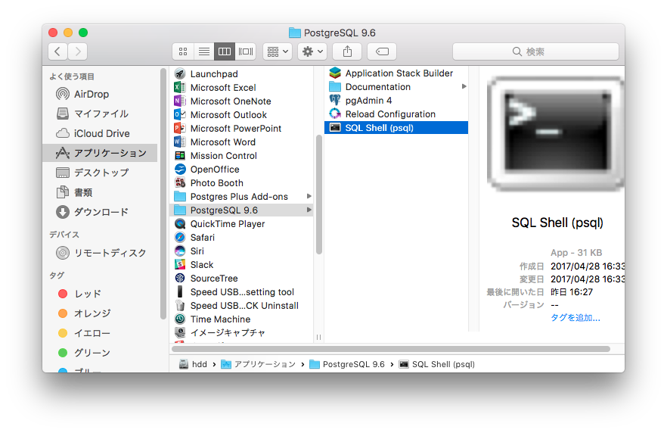

 |  |  |  |  | ■入力値
 |  |  |  |  |  | Server |  |  |  |  |  | ： | localhost | （初期値のまま [enter]ボタン押下）
 |  |  |  |  |  | Database |  |  |  |  |  | ： | postgres | （初期値のまま [enter]ボタン押下）
 |  |  |  |  |  | Port |  |  |  |  |  | ： | 5432 | （初期値のまま [enter]ボタン押下）
 |  |  |  |  |  | Username |  |  |  |  |  | ： | postgres | （初期値のまま [enter]ボタン押下）
 |  |  |  |  |  | Password for user XXXXX |  |  |  |  |  | ： | （インストール時の設定値を入力）

 |  |  | 2) データベース構築
 |  |  |  | データベース [handywedge_test_app] を構築します
 |  |  |  | Eclipseプロジェクト [/handywedge-test-app] に配置の [/handywedge-test-app/sql/create_db.sql] を実行

 |  |  |  |  |  |  |  |  |  |  |  |  |  |  |  | Memo
 |  |  |  |  | postgres=# |  | \i ＜ロケーションパス＞/handywedge-test-app/sql/create_db.sql |  |  |  |  |  |  |  |  |  | ＜ロケーションパス＞はEclipse上の対象リソースを選択、 右クリック ＞ プロパティ 項目「ロケーション」に表示されます 当該値をコピーし貼り付けることができます。

 |  |  | 3) ユーザー作成
 |  |  |  | ユーザーを作成します
 |  |  |  |  | handywedge |  |  |  | ： | FW用ユーザー
 |  |  |  |  | handywedge-app |  |  |  | ： | テストアプリケーション用ユーザー

 |  |  |  | Eclipseプロジェクト [/handywedge-test-app] に配置の [/handywedge-test-app/sql/create_user.sql] を実行

 |  |  |  |  | postgres=# |  | \i ＜ロケーションパス＞/handywedge-test-app/sql/create_user.sql

 |  |  | 4) スキーマ作成
 |  |  |  | スキーマを作成します
 |  |  |  |  | handywedge |  |  |  | ： | FW用スキーマ
 |  |  |  |  | handywedge-app |  |  |  | ： | テストアプリケーション用スキーマ

 |  |  |  | Eclipseプロジェクト [/handywedge-test-app] に配置の [/handywedge-test-app/sql/create_schema.sql] を実行

 |  |  |  |  | postgres=# |  | \i ＜ロケーションパス＞/handywedge-test-app/sql/create_schema.sql

 |  | (2) FWテーブル作成
 |  |  | 1) データベース[handywedge_test_app]（User：handywedge）ログイン
 |  |  |  | ”アプリケーション”より [SQL Shell (psql)] を選択し開きます

 |  |  |  |  | ■入力値
 |  |  |  |  |  | Server |  |  |  |  |  | ： | localhost | （初期値のまま [enter]ボタン押下）
 |  |  |  |  |  | Database |  |  |  |  |  | ： | handywedge_test_app
 |  |  |  |  |  | Port |  |  |  |  |  | ： | 5432 | （初期値のまま [enter]ボタン押下）
 |  |  |  |  |  | Username |  |  |  |  |  | ： | handywedge
 |  |  |  |  |  | Password for user XXXXX |  |  |  |  |  | ： | handywedge

 |  |  | 2) FWテーブル作成
 |  |  |  | FWテーブルを作成します
 |  |  |  | Eclipseプロジェクト [/handywedge-master] に配置の [/handywedge-master/sql/ddl.sql] を実行

 |  |  |  |  | handywedge_test_app=# |  |  |  |  | \i ＜ロケーションパス＞/handywedge-master/sql/ddl.sql

 |  |  | 3) FWサンプル定義（テストアプリケーション用）ロード
 |  |  |  | FWサンプル定義（テストアプリケーション用）をロードします
 |  |  |  | Eclipseプロジェクト [/handywedge-test-app] に配置の [/handywedge-test-app/sql/dml.sql] を実行

 |  |  |  |  | handywedge_test_app=# |  |  |  |  | \i ＜ロケーションパス＞/handywedge-test-app/sql/dml.sql

 |  | (3) テストアプリケーションテーブル作成
 |  |  | 1) データベース[handywedge_test_app]（User：handywedge-app）ログイン
 |  |  |  | ”アプリケーション”より [SQL Shell (psql)] を選択し開きます

 |  |  |  |  | ■入力値
 |  |  |  |  |  | Server |  |  |  |  |  | ： | localhost | （初期値のまま [enter]ボタン押下）
 |  |  |  |  |  | Database |  |  |  |  |  | ： | handywedge_test_app
 |  |  |  |  |  | Port |  |  |  |  |  | ： | 5432 | （初期値のまま [enter]ボタン押下）
 |  |  |  |  |  | Username |  |  |  |  |  | ： | handywedge-app
 |  |  |  |  |  | Password for user XXXXX |  |  |  |  |  | ： | handywedge-app

 |  |  | 2) テストアプリケーションテーブル作成
 |  |  |  | テストアプリケーションテーブルを作成します
 |  |  |  | Eclipseプロジェクト [/handywedge-test-app] に配置の [/handywedge-test-app/sql/create_table.sql] を実行

 |  |  |  |  | handywedge_test_app=# |  |  |  |  | \i ＜ロケーションパス＞/handywedge-test-app/sql/create_table.sql

3.3
文書名 |  |  |  |  |  |  | 区分名 |  |  | カテゴリ名 |  |  | 作成日
handywedge 開発環境構築ガイド |  |  |  |  |  | 3.3 | テストアプリ環境構築 |  |  | 各種設定 |  |  | 2017-07-31
 |  |  |  |  |  |  |  |  |  |  |  |  | 更新日
 |  |  |  |  |  |  |  |  |  |  |  |  | -

 | 3.3 各種設定

 |  | (1) ログ出力設定
 |  |  | テストアプリケーションのログ出力先の初期値は以下の通り

 |  |  | ログ出力先 |  | ： | /opt/tomcat/logs

 |  |  | ① | ログ出力先を変更しない場合
 |  |  |  | 上記ディレクトリを開発環境上に作成する

 |  |  | ② | ログ出力先を変更する場合
 |  |  |  | 以下にログ出力先の設定があります、適宜変更ください

 |  |  |  | /handywedge-test-app/src/main/java/jp/cstudio/handywedge/test/app/log/AppLogReader.java
 |  |  |  | /handywedge-test-app/src/main/java/jp/cstudio/handywedge/test/app/log/ErrorLogReader.java
 |  |  |  | /handywedge-test-app/src/main/resources/log4j2.xml

 |  | (2) DB接続設定
 |  |  | テストアプリケーションのDB接続設定は以下のコンフィグに設定済み

 |  |  | /handywedge-test-app/src/main/webapp/META-INF/context.xml

 |  |  | 前節手順と異なる定義（DBが異なる等）の場合、適宜修正ください

 |  | (3) サーバー設定
 |  |  | テストアプリケーション用のサーバー（Tomcat）の設定を行います
 |  |  | 1) サーバー定義の作成
 |  |  |  | 「サーバー」ビュー上で右クリック、新規＞サーバ を選択し、下記”入力値”を入力後、[完了]ボタンを押下

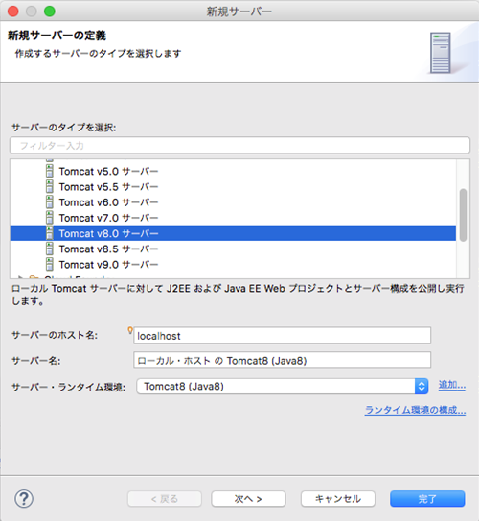
 |  |  |  |  |  |  |  | ■入力値
 |  |  |  |  |  |  |  |  | サーバーのタイプを選択 |  | ： | Tomcat v8.0 サーバー （リストより選択）
 |  |  |  |  |  |  |  |  | その他 |  | ： | （初期値）

 |  |  | 2) サーバー構成リソースの追加
 |  |  |  | 「サーバー」ビュー上に作成された定義「ローカル・ホスト の Tomcat8（Java8）」を右クリック、「追加および除去」を選択
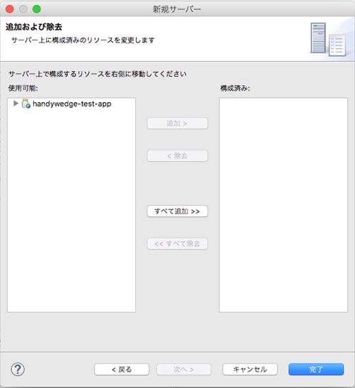
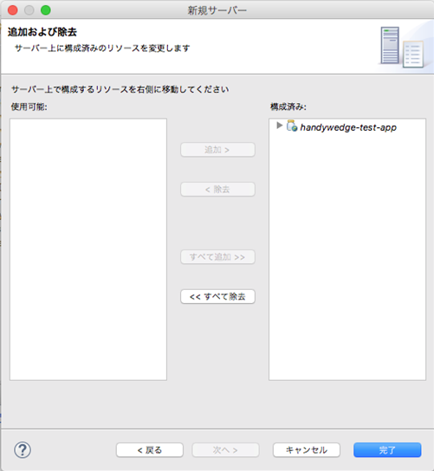

 |  |  |  | 項目「使用可能」にて表示されている「handywedge-test-app」を選択し、「追加 >」を押下し、「構成済み」に移します
 |  |  |  | 上記設定後、「完了」ボタンを押下

3.4
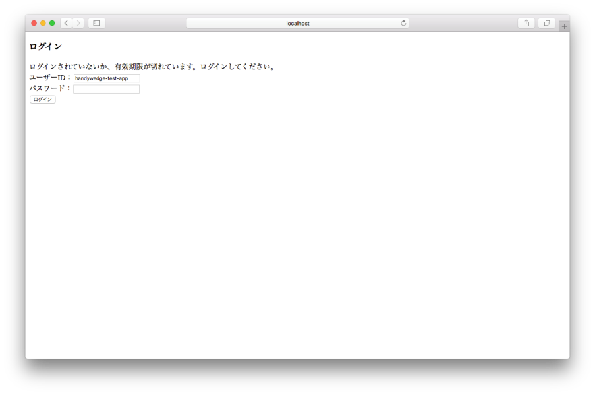
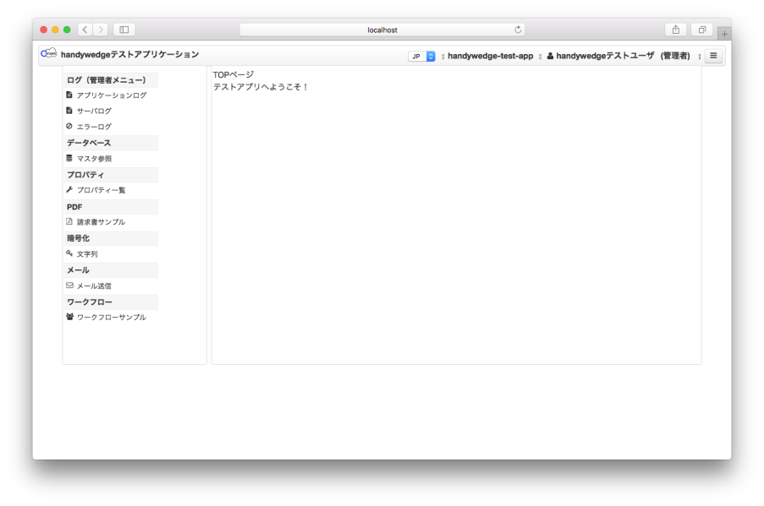
文書名 |  |  |  |  |  |  |  | 区分名 | カテゴリ名 | 作成日
handywedge 開発環境構築ガイド |  |  |  |  |  |  | 3.4 | テストアプリ環境構築 | テストアプリ起動 | 2017-07-31
 |  |  |  |  |  |  |  |  |  | 更新日
 |  |  |  |  |  |  |  |  |  | -

 | 3.4 テストアプリ起動

 |  | (1) テストアプリケーションWarファイル作成
 |  |  | 1) Maven ビルド
 |  |  |  | Eclipseプロジェクト「/handywedge-test-app」を選択し、「実行」ボタン（下図赤枠）にフォーカス
 |  |  |  | 実行 ＞ Maven install を選択

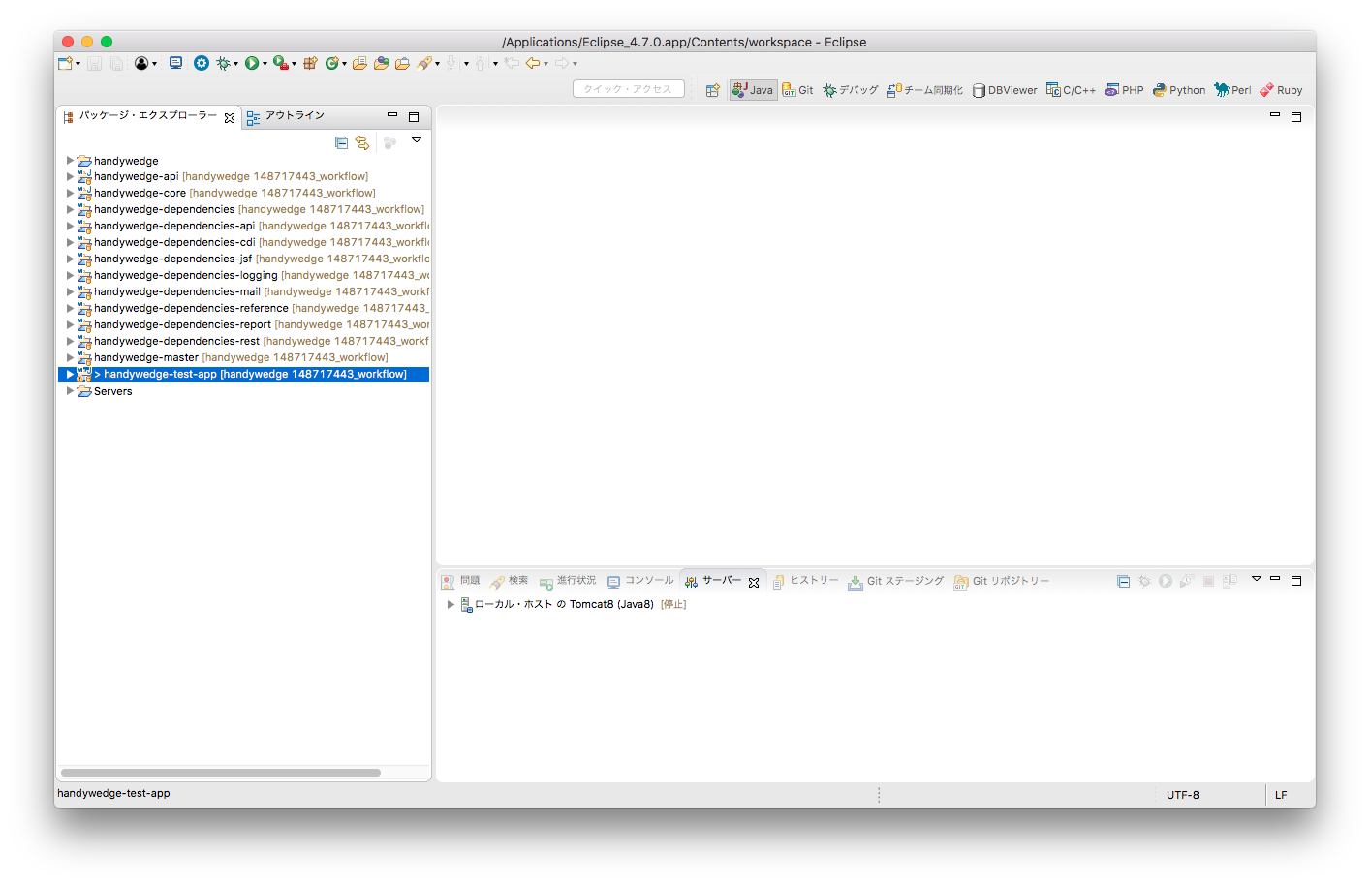

 |  |  |  | 「コンソール」ビューに「BUILD SUCCESS」が表示されることを確認

 |  | (2) サーバー起動
 |  |  | テストアプリケーション用のサーバー（Tomcat）を起動します

 |  |  | 「サーバー」ビュー上の「ローカル・ホスト の Tomcat8 (Java8)」を選択し、右クリック「開始」を押下

 |  |  | サーバー起動により「ローカル・ホスト の Tomcat8 (Java8)」のステータスが[始動済み, 同期済み]と表示されます

 |  | (3) テストアプリケーションログイン
 |  |  | ブラウザを起動、以下URLにてアクセス、ユーザーID/パスワードを入力し「ログイン」ボタンを押下

 |  |  | URL |  | ： | http://localhost:8080/handywedge-test-app/contents/auth/login.xhtml
 |  |  | ユーザーID |  | ： | handywedge-test-app
 |  |  | パスワード |  | ： | password

